Form.Con. Commande Instructions
Conseils pour remplir le formulaire de demande de conversion de commande:

Votre e-mail de confirmation de commande d'Illumina peut être utilisé pour remplir certains champs du formulaire de conversion de commande (voir les captures d'écran ci-dessous)

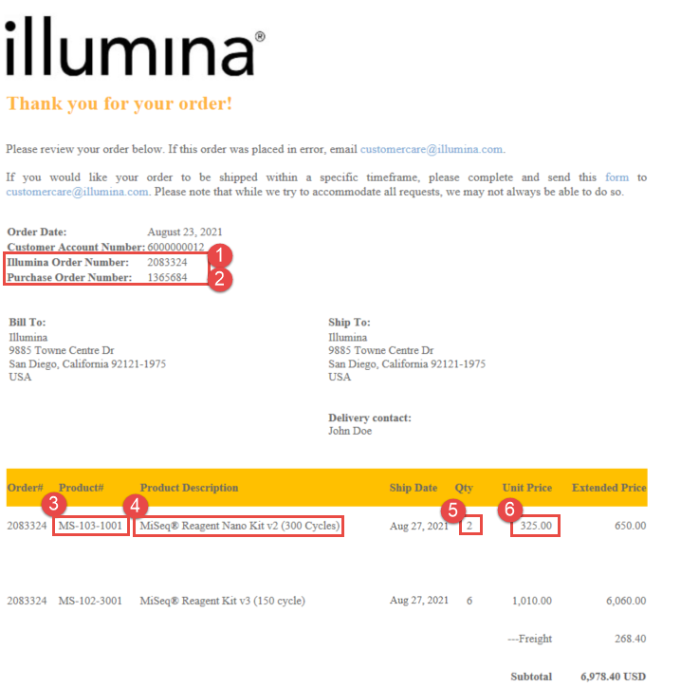

1
2

3
4
5
6

